Plano de MVP
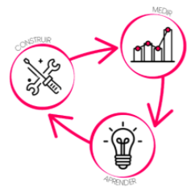
Plano de MVP |  |  |  | Produto
 |  |  |  |  | APRENDER: o que se quer aprender por meio de um produto mínimo viável (MVP), ou seja, quais hipóteses queremos validar
MVP - PDS [Web, Distribuído, Corporativo] |  |  |  |  | MEDIR: quais métricas e metas associadas a cada hipótese deverão ser coletadas por meio do MVP para a validação das hipoteses relacionadas
Visão: | [transcrever aqui a declaração da visão] |  |  |  | CONSTRUIR: relacionar as funcionalidades que deverão compor a versão do produto (MVP) a ser desenvolvido. Estas funcionalidades deverão ser transcritas para o Product backlog para orientar o desenvolvimento
Escopo: | [transcrever aqui a declaração do escopo]
APRENDER | hipótese
 | H01 | H02 | H03 | H04

MEDIR | métrica |  | meta | situação

CONSTRUIR | funcionalidades
 | RF01
 | RF02
 | RF03
 | RF04

Exemplos
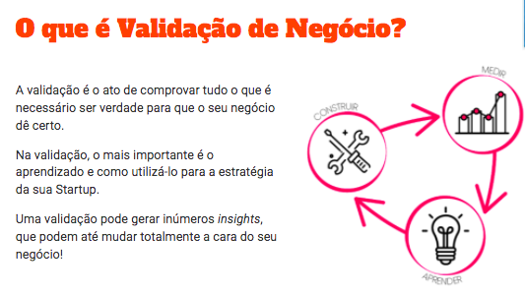
Exemplo 1:
 | Produto: | “Certificação Para Líderes da Inovação” - Semente Negócios.
 | Hipótese: | consultores autônomos sentem a necessidade de se capacitar em inovação.
 | Teste: | criação e disponibilização gratuita do “Guia Para Líderes da Inovação”, via landing page, em troca de dados cadastrais.
 | Métrica: | número de pessoas que disponibilizaram seus dados dentro do público de consultores autônomos.
 | Meta: | 150 em duas semanas.
 | Resultado: | 208 – Hipótese Validada!

Exemplo 2:
 | Problema: | Baixo consumo de produtos orgânicos
 | Hipótese: | O preço dos produtos orgânicos reduz o seu consumo
 | Teste: | Pesquisa com consumidores de orgânicos
 | Métrica: | Qtde de consumidores que afirmam que consumiriam mais se o preço fosse menor
 | Meta: | > 70% dos que responderam - validado

 | Obs: por vezes, são necessários vários testes para a validação de hipóteses

